計測値入力シート
単振り子の実験 糸の長さと周期の関係

 | 糸の長さ | [m]
 | 1 | 2 | 3 | 4 | 5 | 6 | 7 | 8
A班
B班
C班
D班
E班
F班
関数は各自で入力してください
fx → average
G班
H班
長さ平均

 | 周期 | [s]
 | 1 | 2 | 3 | 4 | 5 | 6 | 7 | 8
A班
B班
C班
D班
E班
F班
関数は各自で入力してください
G班
H班
平均
(周期)２

グラフ作成用シート
 |  |  |  | HRNO |  | 氏名

単振り子の実験 糸の長さと周期の関係

実験目的：単振り子の周期と糸の長さの関係を確かめる（糸の長さと周期の２乗は比例する）

実験結果：表）糸の長さと周期

 | 1 | 2 | 3 | 4 | 5 | 6 | 7 | 8
糸の長さ [m] | 0.00 | 0.00 | 0.00 | 0.00 | 0.00 | 0.00 | 0.00 | 0.00
周期 [s] | 0.00 | 0.00 | 0.00 | 0.00 | 0.00 | 0.00 | 0.00 | 0.00
周期の2乗 | 0.00 | 0.00 | 0.00 | 0.00 | 0.00 | 0.00 | 0.00 | 0.00

グラフ１ | 糸の長さと周期の関係
 |  |  |  |  |  |  |  |  |  | グラフサンプル
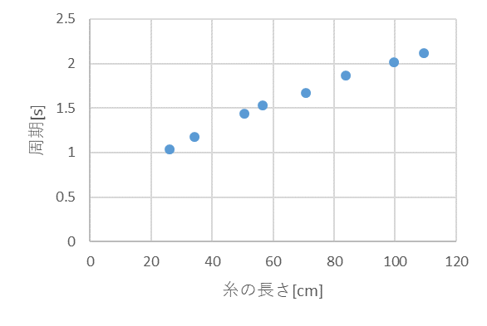

グラフ２ | 糸の長さと（周期）の２乗の関係
 |  |  |  |  |  |  |  |  |  | グラフサンプル | 線形近似の線と数式を表示させる
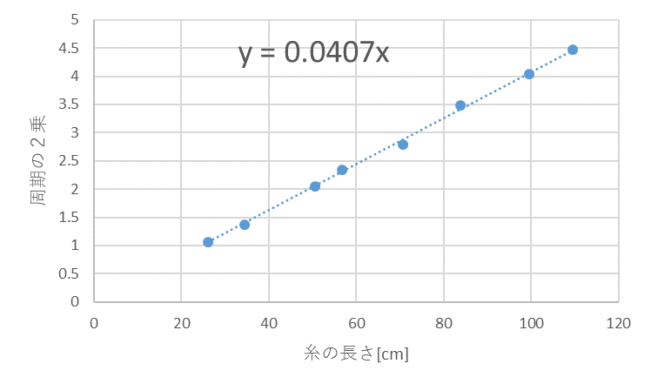

$$T^{2}=\frac{4π^{2}}{g}L { (T}^{2}=0.0402L)$$

【結果まとめ】

 |  |  |  |  |  |  |  |  | ・グラフの傾向と特徴について箇条書きで書く
 |  |  |  |  |  |  |  |  | 直線・曲線・原点を通る？ 傾きは・・・
 |  |  |  |  |  |  |  |  | ばらつきは？ 理論と比較してどうなった？

 |  |  |  |  |  |  |  |  | ・結果には事実のみを書く・考えは書かない

全体の目的をふまえた結果の要約（考察の最初に行う）
結果が予測（文献値・理論値）と異なっていた場合に，その理由と分析
結果から推測・予想される事項の説明 結果で書いたことの考察
【考察】

まずは実験目的に関して
考察記載例 「自由落下運動による重力加速度の計測」
実験結果はばらつきが大きく，重力加速度に近い値が出た場合でも9.4m/s²と誤差を無視できない結果となったことから全体的に精度の低い実験であったと考える。また、すべての計測値が9.8m/s² より小さくなったことから･･････
まず，誤差の原因としては ･･････
～ ～ 中略 ～ ～
空気抵抗が速さに比例するとして運動方程式を立てると$ma=mg−kv$ となり $a=g−kv/m$ であり質量が大きいほど加速度がgに近い値になり，質量が大きいほど誤差が小さくなった実験結果を説明できる。

科学的な理論も
ふまえて論じる
～ 身につけたい力 ～
必要な情報を整理し，原因等の分析を行う力
○データを分かりやすい形に可視化（グラフ）し，その特徴や傾向について分析する
○物理的な概念を活用して実験結果を考察する。

